戦闘
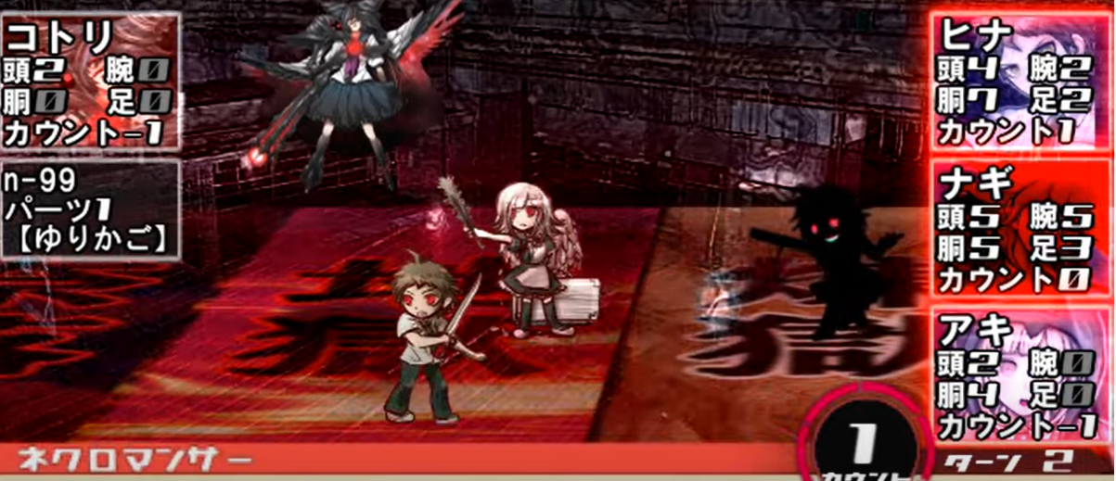
HD-2ｄ

 | 敵・味方選択ー詳細
 | カウント・ターン処理
 | カメラアングル（マウスかコントローラーで変わる）

報酬
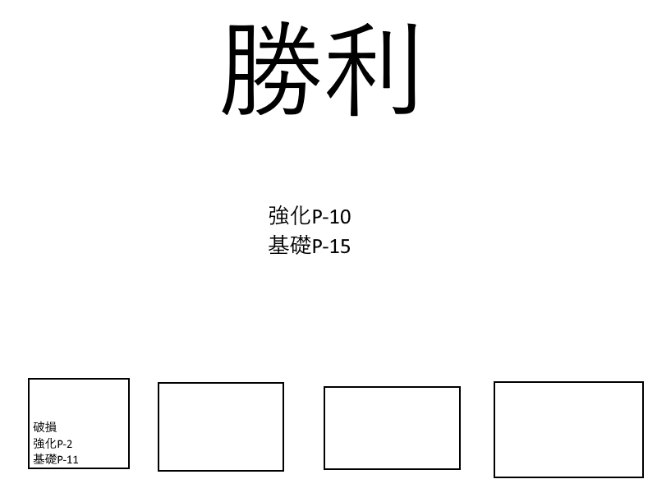
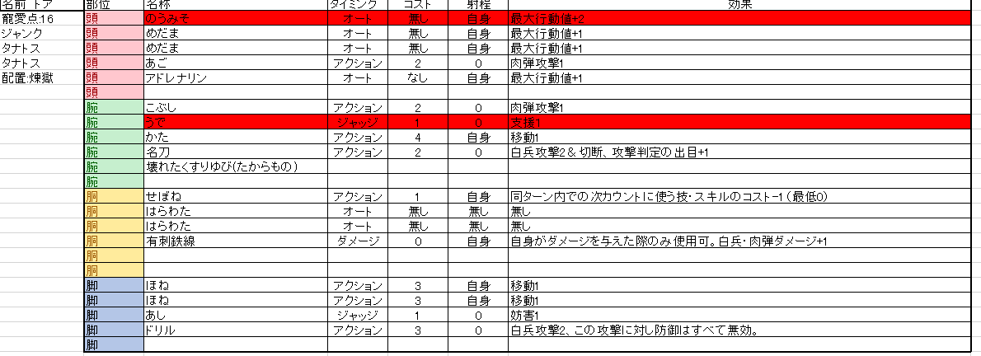
報酬レイアウト

END

